Capa

Grupo:
Bruno Furlan
Fernando Correa
Sergio Godoy
Yuri Silva

2 - EAP
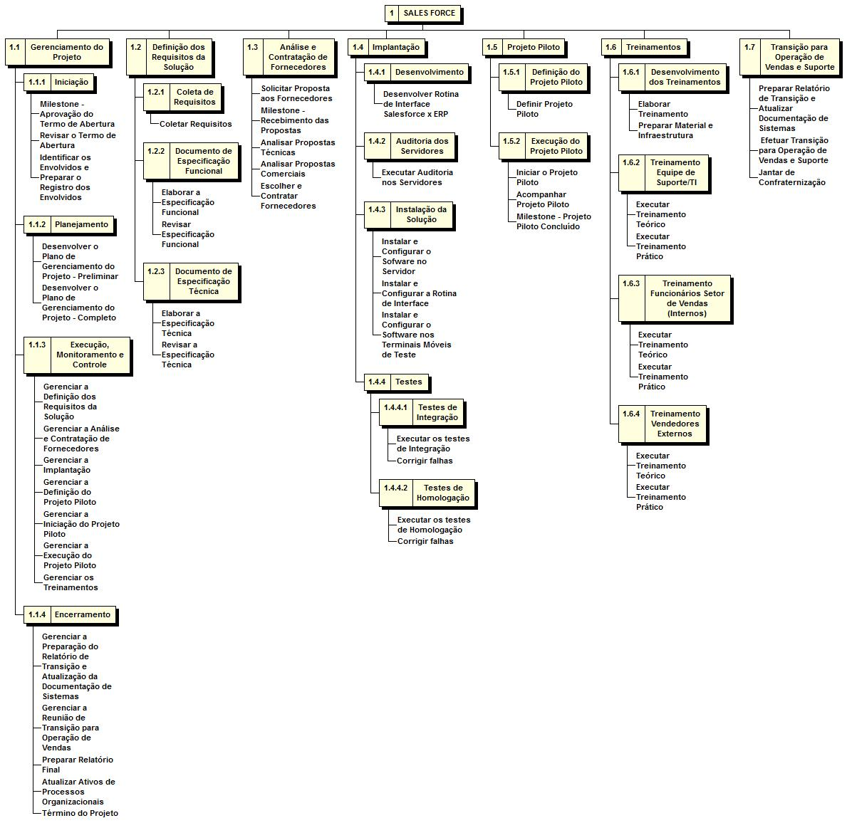

4 - Cronograma
